Teht1
a[0] | a[k] | b | k(muistipaikka) | a[k] |  | kutsutaan luvut(13)
1 | 1 | 13 | 1 | 2 | 0
 |  | 13 | 2 | 4 | 0 | Taulukko lisää while loopin sisällä merkkijonon a, [k] muistipaikkaan edellisen muistipaikan luvun kerrottuna kahdella.
 |  | 13 | 3 | 8 | 0
 |  | 13 | 4 | 16 | 1 | Funktio palautta merkkijonon a eli 1,2,4,8,16
 |  | 13 | 5 | 32 | 1
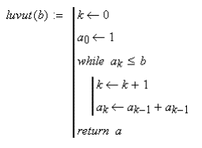
 |  | 13 | 6 | 64 | 1

Teht2
LUKU(N)
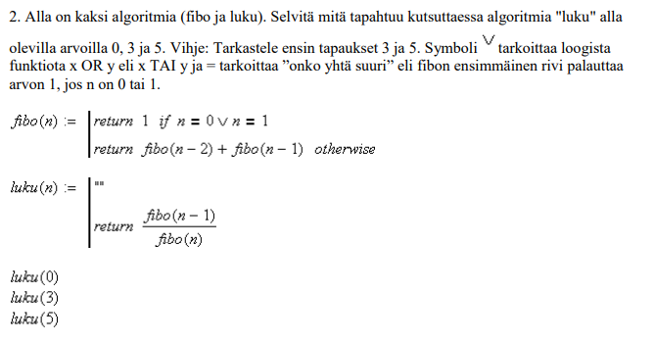
 | FIBO 1 |  | N | N2 | N3 | N2.1 | N2.2 | N3.1 | N3.2 | N3.3 | N3.4 | PALAUTUS
5 | n-1 |  | 4 | 2 | 3 | 0 | 1 | 1 | 2 | 0 | 1
 |  |  | FALSE | FALSE | FALSE | 1 | 1 | 1 | FALSE | 1 | 1 | 5

 |  |  | 5
 |  | PALAUTUS | FALSE |  |  |  |  |  |  |  |  | SUMMA

 | FIBO 2 |  | 3 | 4
 | n | PALAUTUS | FALSE | FALSE

 |  |  |  | 1 | 2 | 2 | 3
 |  | PALAUTUS |  | 1 | FALSE | FALSE | FALSE |  |  |  |  | 1

 |  |  |  |  | 0 | 1 | 0 | 1 | 1 | 2
 |  | PALAUTUS |  |  | 1 | 1 | 1 | 1 | 1 | FALSE |  | 5

 |  |  |  |  |  |  |  |  |  | 0 | 1
 |  | PALAUTUS |  |  |  |  |  |  |  | 1 | 1 | 2

 |  |  |  |  |  |  |  |  |  |  |  | 8

 |  |  |  |  |  |  |  | N |  |  |  |  | fibo funktio pyörittelee lukuja niin kauan, kunnes se saa palautuksena 1.
 |  |  |  |  |  |  |  | 5 |  | 5/8= | 0.625 |  | kun n = 5 se joutuu kutsumaan itseään uudestaan 5 kertaa lausekkeessa fibo(n-1) + fibo(n)
 |  |  |  |  |  |  |  | 3 |  | 2/3= | 0.66666666667
 |  |  |  |  |  |  |  | 0 |  |  | LOPUTON LOOPPI

Teht3
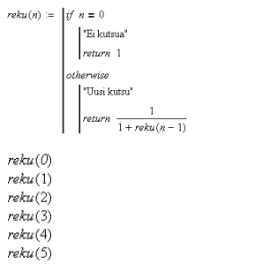
 |  | n1 | n2 | n3 | n4 | n5 | n6
 |  | 0
 |  | TRUE |  |  |  |  |  | Jos True, silloin N ei on 0
 | Palautus | 1 |  |  |  |  |  | Jos False, niin tulee uusi kutsu arvolla n-1, kunnes n=0

 |  | 1 | 0
 |  | FALSE | TRUE
 | Palautus | 0.66666666667 | 0.5

 |  | 2 | 1 | 0
 |  | FALSE | FALSE | TRUE
 | Palautus | 0.6 | 0.66666666667 | 0.5

 |  | 3 | 2 | 1 | 0
 |  | FALSE | FALSE | FALSE | TRUE
 | Palautus | 0.625 | 0.6 | 0.66666666667 | 0.5

 |  | 4 | 3 | 2 | 1 | 0
 |  | FALSE | FALSE | FALSE | FALSE | TRUE
N:n arvo kertoo, kuinka monesti reku funktion uusi kutsu ajetaan | Palautus | 0.61538461538 | 0.625 | 0.6 | 0.66666666667 | 0.5
esim. kun n = 5, reku funktio ajetaan 5 kertaa.
N pienenee joka kerta yhdellä, kunnes se on 0 |  | 5 | 4 | 3 | 2 | 1 | 0
Sitten palataan takaisin päin, ja lasketaan viisi kertaa lasku 1/(1+reku(n)) |  | FALSE | FALSE | FALSE | FALSE | FALSE | TRUE
 | Palautus | 0.61904761905 | 0.61538461538 | 0.625 | 0.6 | 0.66666666667 | 0.5

